Sheet1
แผนการใช้จ่ายงบประมาณ
สถานีตำรวจทางหลวง 6 กองกำกับการ 5 กองบังคับการตำรวจทางหลวง
ประจำปีงบประมาณ พ.ศ. 2569
ที่ | รายการ | เป้าหมาย/วิธีดำเนินการ | จำนวนงบประมาณ /แหล่งที่จัดสรร/สนับสนุน |  |  |  |  | ระยะเวลาดำเนินการ | ผลที่คาดว่าจะได้รับ
 |  |  | สตช. | หน่วยงานภาครัฐ | ภาคเอกชน | อปท. | อื่นๆ

ส.ทล.6 กก.5 บก.ทล. ไม่ได้รับงบประมาณ

รวม
หมายเหตุ : สถานีตำรวจทางหลวงไม่มีแผนการใช้จ่ายงบประมาณประจำปี หากมีการใช้จ่ายทางกองบังคับการตำรวจทางหลวงหรือกรมทางหลวงจะเป็นผู้ดำเนินการ

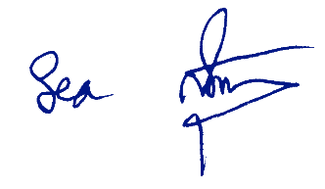

 |  |  |  |  |  |  | พ.ต.ท.
 |  |  |  |  |  |  |  | ( สีหราช สุคันธมาลา )
 |  |  |  |  |  |  |  | สว.ส.ทล.6 กก.5 บก.ทล.

